关系图
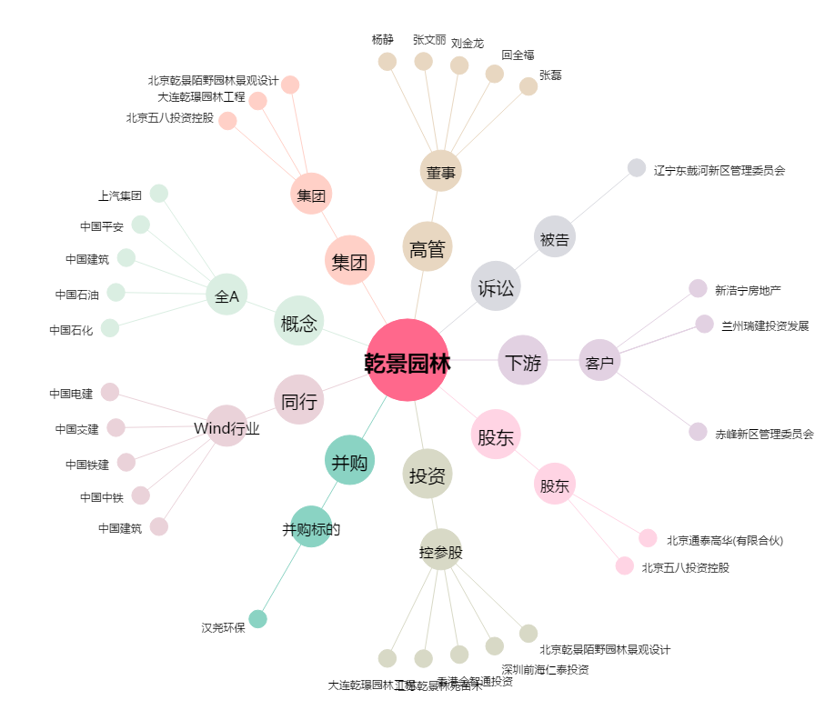
乾景园林[603778.SH] - 关系概览图

